Matriz de riesgos
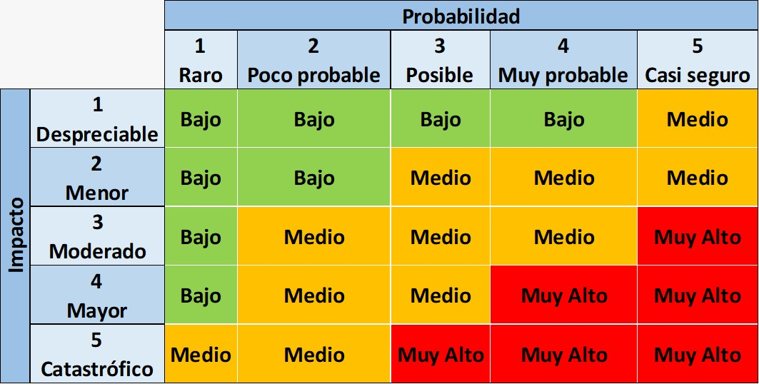

ANALISIS DE RIESGO
ID | Riesgo | Tipo de riesgo | Impacto | Probabilidad | Nivel de Riesgo | Acción | Plan de Accion | Estado
1 | Documentación de Historias de usuario ambiguas o incompletas. | Proyecto | 3 | 2 | 6 | Mitigar | Se realiza una revisión formal de las historias de usuario de la mano del PO | En proceso | 6
2 | El sistema no procesa el pago | Producto | 5 | 3 | 15 | Mitigar | Se debe corregir errores en el puente con la pasarela de pago | En proceso | 15
3 | Falta de mano de obra tecnica | Proyecto | 3 | 2 | 6 | Transferir | Se informa al departamento de Recursos Humanos de la empresa | En proceso | 6
4 | Se congela la aplicación | Producto | 5 | 2 | 10 | Mitigar | Buscar las razones del congelamiento del sistema | Pendiente | 10
5 | Mal manejo de la comunicación con el cliente | Proyecto | 5 | 1 | 5 | Mitigar | Se hacen preguntas y direccionamiento de la información para mantener su integridad | Pendiente | 5
6 | Errores en el precio del producto | Producto | 5 | 2 | 10 | Mitigar | Revisar la base de datos que contiene los precios y la forma en que se toma la información | Pendiente | 10
7 | Problemas de cumplimiento contractuales | Proyecto | 5 | 1 | 5 | Mitigar | Hacer una revisión formal de los documentos al momento de ser producidos | En proceso | 5
8 | El sistema no genera el código para pagos físicos, en sitios habilitados | Producto | 5 | 4 | 20 | Mitigar | Mejorar los procesos de generación de códigos | En proceso | 20
9 | Cambios de requerimientos en la etapa de producción | Proyecto | 5 | 4 | 20 | Mitigar | Hacer clausulas contractuales que restrinjan los cambios en etapas finales del desarrollo | Pendiente | 20
10 | El sistema no genera el código para validar la identidad de la persona que desea entrar en la cuenta | Producto | 5 | 1 | 5 | Contener | Asegurar que el ambiente de la generación del código sea el adecuado la mayor parte del tiempo | En proceso | 5
11 | Cambios en los precios de los servidores | Proyecto | 3 | 2 | 6 | Mitigar | Realizar análisis de precios continuamente | En proceso | 6
12 | El sistema dice que se procesó la compra pero no se pasa la orden al vendedor | Producto | 5 | 2 | 10 | Mitigar | Desarrollar una forma para comprobar de que se halla enviado y recibido la orden hacia el vendedor | En proceso | 10
13 | Problemas de financiamiento del proyecto | Proyecto | 5 | 2 | 10 | Contener | Buscar financiamiento adicional en caso de ser necesario | Pendiente | 10
14 | El software tiene vulnerabilidades en la información del pago | Producto | 5 | 1 | 5 | Mitigar | Realizar una revisión exhaustiva para encontrar esta vulnerabilidad | En proceso | 5
15 | No se actualiza la información en la base de datos | Proyecto | 3 | 2 | 6 | Contener | Hacer Revisión de los procesos de conexión con la base de datos | En proceso | 6
16 | El rendimiento del sistema es muy lento | Producto | 4 | 1 | 4 | Contener | Hacer pruebas de rendimiento para encontrar el lugar de las demoras | En proceso | 4
17 | Adelantamiento de las fechas de entrega sin previo aviso | Proyecto | 5 | 3 | 15 | Contener | Crear clausulas contractuales para evitar estos cambios bruscos | Pendiente | 15
18 | Problemas de acceso sin credenciales válidas | Producto | 5 | 2 | 10 | Mitigar | Mejorar los procesos de seguridad y realizar pruebas de seguridad continuas | En proceso | 10
19 | Divulgación de información sensible por parte del equipo de desarrollo | Proyecto | 5 | 2 | 10 | Contener | Firma de contratos de confidencialidad | Pendiente | 10
20 | No se muestra la imagen que corresponde al producto | Producto | 3 | 4 | 12 | Mitigar | Monitorear la conexión con la base de datos | En proceso | 12
21 | Las librerias que se están usando son actualizadas y pierden compatibilidad | Proyecto | 5 | 3 | 15 | Mitigar | Realizar evaluaciones de proveedores y establecer contratos claros | En proceso | 15
22 | El sistema crea órdenes de venta solo agregando productos al carrito | Producto | 5 | 2 | 10 | Mitigar | Establecer procesos que se aseguren de que antes de crear una órden se ha procedido con el pago | En proceso | 10
23 | Mala Gestión de calidad | Proyecto | 4 | 2 | 8 | Mitigar | Implementar un equipo de cálidad competente | En proceso | 8
24 | Demoras en las entregas | Producto | 5 | 1 | 5 | Contener | Monitorear regularmente los avances y hacer reuniones de control | Pendiente | 5
25 | Integración de nuevas tecnologías durante el proyecto | Proyecto | 3 | 2 | 6 | Mitigar | Usar herramientas que hayan sido probadas con anterioridad y las personas del proyecto estén totalmente capacitadas en estas | Pendiente | 6
26 | Problemas de la infraestructura en etapa de producción | Producto | 4 | 4 | 16 | Mitigar | Realizar revisiones formales en donde se encuentren la mayor cantidad de debilidades posibles | Pendiente | 16
27 | Hacer un cambio de lenguaje de desarrollo en etapa de pruebas | Proyecto | 5 | 2 | 10 | Contener | Crear clausulas contractuales para evitar estos cambios bruscos | Planificado | 10
28 | Problemas de portabilidad | Producto | 2 | 4 | 8 | Contener | Proporcionar advertencias claras y precisas sobre los sistemas operativos o plataformas compatibles y no compatibles | Planificado | 8
29 | Cambio en el volumen requerido para el manejo de peticiones | Proyecto | 2 | 4 | 8 | Contener | Establecer una opciónde respaldo para los servidores y pasarelas de pago para soportar la cantidad de peticiones necesarias | En progreso | 8
30 | Falta de coordinación en las directrices llevando los equipos por distintos caminos sin seguir objetivos | Producto | 5 | 1 | 5 | Contener | Proporcionar advertencias claras y precisas sobre los objetivos, fortaleciendo la comunicación etnre los equipos y sus directores | Planificado | 5

